2022년 10월 06일 15시 08분 08초
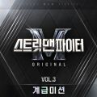
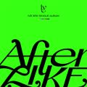
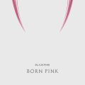
새삥 (Prod. ZICO) (Feat. 호미들) | 지코 (ZICO) | 스트릿 맨 파이터(SMF) Original Vol.3 (계급미션)
After LIKE | IVE (아이브) | After LIKE
Shut Down | BLACKPINK | BORN PINK

Hype boy | NewJeans | NewJeans 1st EP 'New Jeans'
Attention | NewJeans | NewJeans 1st EP 'New Jeans'
Pink Venom | BLACKPINK | BORN PINK
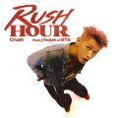
Rush Hour (Feat. j-hope of BTS) | Crush | Rush Hour
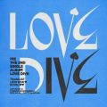
LOVE DIVE | IVE (아이브) | LOVE DIVE
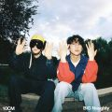
딱 10CM만 | 10CM, BIG Naughty (서동현) | 딱 10CM만
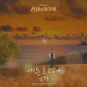
사랑은 늘 도망가 | 임영웅 | 신사와 아가씨 OST Part.2
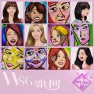
그때 그 순간 그대로 (그그그) | WSG워너비 (가야G) | WSG워너비 1집
Cookie | NewJeans | NewJeans 1st EP 'New Jeans'

FOREVER 1 | 소녀시대 (GIRLS' GENERATION) | FOREVER 1 - The 7th Album
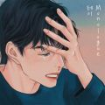
Monologue | 테이 | Monologue
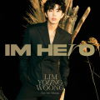
우리들의 블루스 | 임영웅 | IM HERO

그라데이션 | 10CM | 5.3

우린 그렇게 사랑해서 | 강민경 (다비치), 잔나비 최정훈 | 우린 그렇게 사랑해서
LAW (Prod. Czaer) | 윤미래, 비비 (BIBI) | 스트릿 맨 파이터(SMF) Original Vol.3 (계급미션)
보고싶었어 | WSG워너비 (4FIRE) | WSG워너비 1집
다시 만날 수 있을까 | 임영웅 | IM HERO
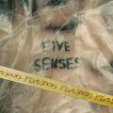
자격지심 (Feat. ZICO) | BE'O (비오) | FIVE SENSES
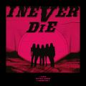
TOMBOY | (여자)아이들 | I NEVER DIE

사랑인가 봐 | 멜로망스 | 사랑인가 봐 (사내맞선 OST 스페셜 트랙)

정이라고 하자 (Feat. 10CM) | BIG Naughty (서동현) | 정이라고 하자

내가 아니라도 | 주호 | 내가 아니라도

SNEAKERS | ITZY (있지) | CHECKMATE

해요 (2022) | #안녕 | 해요 (2022)
무지개 | 임영웅 | IM HERO

이제 나만 믿어요 | 임영웅 | 내일은 미스터트롯 우승자 특전곡

나의 X에게 | 경서 | 나의 X에게

That That (prod. & feat. SUGA of BTS) | 싸이 (PSY) | 싸다9
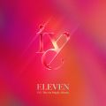
ELEVEN | IVE (아이브) | ELEVEN
아버지 | 임영웅 | IM HERO

내 기쁨은 너가 벤틀리를 끄는 거야 | 김승민 | PROTOTYPE RESEARCH #0063
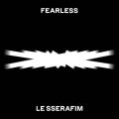
FEARLESS | LE SSERAFIM (르세라핌) | FEARLESS
A bientot | 임영웅 | IM HERO
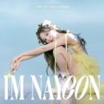
POP! | 나연 (TWICE) | IM NAYEON

That's Hilarious | Charlie Puth | Charlie Be Quiet!
손이 참 곱던 그대 | 임영웅 | IM HERO
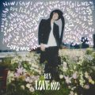
LOVE me | BE'O (비오) | LOVE me
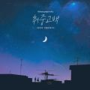
취중고백 | 김민석 (멜로망스) | 취중고백

도깨비불 (Illusion) | aespa | Girls - The 2nd Mini Album
사랑해 진짜 | 임영웅 | IM HERO
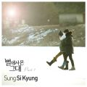
너의 모든 순간 | 성시경 | 별에서 온 그대 OST Part.7
인생찬가 | 임영웅 | IM HERO

Love story | 볼빨간사춘기 | Seoul

다정히 내 이름을 부르면 | 경서예지, 전건호 | 다정히 내 이름을 부르면 (경서예지 x 전건호)
연애편지 | 임영웅 | IM HERO
I Don't Think That I Like Her | Charlie Puth | Charlie Be Quiet!
사랑역 | 임영웅 | IM HERO
보금자리 | 임영웅 | IM HERO

봄여름가을겨울 (Still Life) | BIGBANG (빅뱅) | 봄여름가을겨울 (Still Life)
사랑해요 그대를 | 임영웅 | IM HERO

사랑한다고 말해줘 | 탑현 | 사랑한다고 말해줘

새벽에 걸려온 너의 전화는 | 한동근 | 미련을 말하는

STAY | The Kid LAROI, Justin Bieber | Stay

Dynamite | 방탄소년단 | Dynamite (DayTime Version)

모든 날, 모든 순간 (Every day, Every Moment) | 폴킴 | '키스 먼저 할까요?' OST Part.3
Girls | aespa | Girls - The 2nd Mini Album
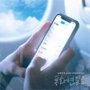
통화연결음 | 보라미유, MJ (써니사이드) | 통화연결음
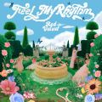
Feel My Rhythm | Red Velvet (레드벨벳) | ‘The ReVe Festival 2022 - Feel My Rhythm’

Left and Right (Feat. Jung Kook of BTS) | Charlie Puth, 정국, 방탄소년단 | Left and Right (Feat. Jung Kook of BTS)

strawberry moon | 아이유 | strawberry moon

밤하늘의 별을(2020) | 경서 | 밤하늘의 별을(2020)

Butter | 방탄소년단 | Butter
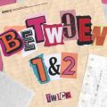
Talk that Talk | TWICE (트와이스) | BETWEEN 1&2

INVU | 태연 (TAEYEON) | INVU - The 3rd Album
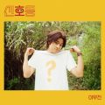
신호등 | 이무진 | 신호등
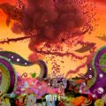
DICE | NMIXX | ENTWURF

스티커 사진 | 21학번 | 스티커 사진
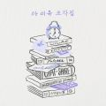
드라마 | 아이유 | 조각집

내 손을 잡아 | 아이유 | 최고의 사랑 OST Part.4

GANADARA (Feat. 아이유) | 박재범 | GANADARA

Yet To Come | 방탄소년단 | Proof
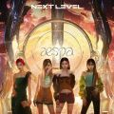
Next Level | aespa | Next Level
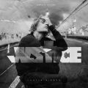
Off My Face | Justin Bieber | Justice (The Complete Edition)

주저하는 연인들을 위해 | 잔나비 | 전설
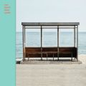
봄날 | 방탄소년단 | YOU NEVER WALK ALONE

Permission to Dance | 방탄소년단 | Butter / Permission to Dance

바보에게 바보가 (웹툰 '연애의 발견' X 이석훈) | 이석훈 | 바보에게 바보가 (웹툰 '연애의 발견' X 이석훈)

늦은 밤 헤어지긴 너무 아쉬워 | 케이시 (Kassy) | LOVE & HATE

I Ain't Worried | OneRepublic | 탑건 : 매버릭 (Top Gun: Maverick) (영화 OST)
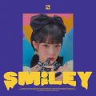
SMILEY (Feat. BIBI) | YENA (최예나) | ˣ‿ˣ (SMiLEY)
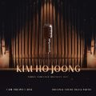
그중에 그대를 만나 | 김호중 | 삼남매가 용감하게 OST Part.1
MY BAG | (여자)아이들 | I NEVER DIE

너를 생각해 | 주시크 (Joosiq) | 너를 생각해

Weekend | 태연 (TAEYEON) | Weekend
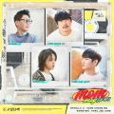
듣고 싶을까 | MSG워너비(M.O.M) | 듣고 싶을까

아무래도 난 | 주시크 (Joosiq) | 아무래도 난

질주 (2 Baddies) | NCT 127 | 질주 (2 Baddies) - The 4th Album

열이올라요 (Heart Burn) | 선미 | 열이올라요 (Heart Burn)

인생은 뷰티풀 | 김호중 | 인생은 뷰티풀: 비타돌체
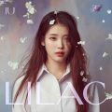
Celebrity | 아이유 | IU 5th Album 'LILAC'
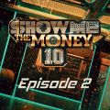
회전목마 (Feat. Zion.T, 원슈타인) (Prod. Slom) | sokodomo | 쇼미더머니 10 Episode 2

잠수이별 (Prod. 코드 쿤스트) | 우원재, meenoi (미노이) | 잠수이별
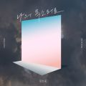
나의 목소리로 | 김호중 | 나의 목소리로
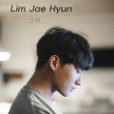
고백하는 취한밤에 (Prod. 2soo) | 임재현 | 고백하는 취한밤에
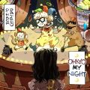
OHAYO MY NIGHT | 디핵 (D-Hack), PATEKO (파테코) | OHAYO MY NIGHT
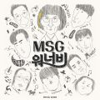
바라만 본다 | MSG워너비(M.O.M) | MSG워너비 1집
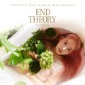
사건의 지평선 | 윤하 (YOUNHA) | YOUNHA 6th Album Repackage 'END THEORY : Final Edition'

